PANTALLAS
 |  |  |  |  | Proveer Institucional S.A.S |  |  | Has Ltda
DISPOSITIVOS | IMAGEN DE REFERENCIA | CARACTERISTICAS | PROVEEDOR | CANTIDAD | VALOR UNITARIO | TOTAL | N° PARTE DEL PROVEEDOR | VALOR UNITARIO | TOTAL | N° PARTE DEL PROVEEDOR
VIDEO PROYECTOR | 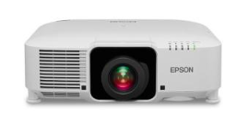 | 7.000 lúmenes de brillo en color / blanco3 en un proyector láser compacto para espacios grandes, WUXGA nativo con tecnología de mejora 4K1 (1920 x 1200 x 2); acepta contenido 4K y proporciona hasta 4,6 millones de píxeles en pantalla, Fuente de luz láser y filtro de aire de 20.000 horas prácticamente libres de mantenimiento, funcikon NFC Integrada, gestion remota. | Proveer Institucional S.A.S | 2 | 27,407,408 | 54,814,816 | TVEC10162
PANTALLA ELECTRICA | 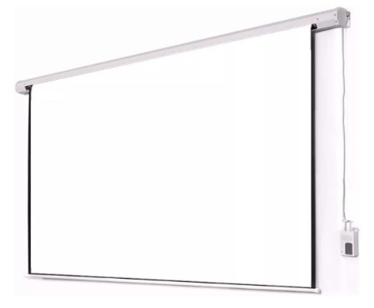 | Formato 4x3, material de estructura metal, material del telon PVC con respaldo negro, topes antideslizantes, sistema de graduacion manual, doble soporte | Proveer Institucional S.A.S | 4 | 2,592,592 | 10,370,368 | TVEC6766 | 1,580,000 | Fuera de stock actualmente | 5515q9iarecr7tmi
PIZARRA INTERACTIVA ANDROID DISPLAY WAD UHD 65" | 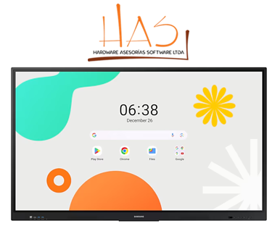 | Resolución 3,840 x 2,160. Brillo 400 nit , Contraste: 1200:1, Características:Operation time support, Bluetooth Almacenamiento 64GB, Sistema operativo Android 14. Funciones: ,EMC,Flash Memory size,,Frame material, Aluminio Sistema touch: Touch technolgy/IR, Entradas: HDMI In 2, x 4 USB Garantía: 3 años | Has Ltda | 3 |  |  |  | 9,980,000 | $ 29,940,000 | krjc3f37p5iz7oo9
TV 98" | 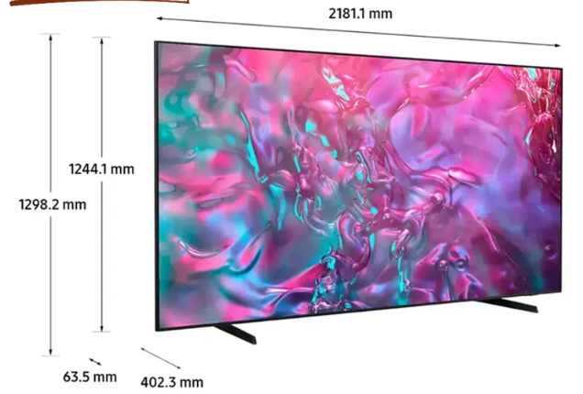 | Optimizador de imágenes de gran tamaño Mejoras basadas en IA para una pantalla supergrande. Motion Xcelerator 120 Hz Obtenga claridad de movimiento para juegos de hasta 4K 120Hz. Sistema operativo Samsung Tizen Mejora tu entretenimiento con Samsung Tizen OS. Q-Symphony TV y barra de sonido orquestados en perfecta armonía. 3 puertos HDMI. 2 puertos USB. Tipos de Puertos Entradas y Salidas: Puerto HDMI, Puerto LAN/Ethernet, Puerto USB. Opciones de Conectividad: Bluetooth, USB, WiFi. | Has Ltda | 3 |  |  |  | 13,900,000 | 41,700,000 | hyso54cnbr9tw9vq
PANEL LUZ LED |  | ST-120 LED Video Light Fill Light Rechargeable 3000 MAh Ajusted 3 Light Modes CRI95 Portable Mini Selfie Light 2500-9000K | Proveer Institucional S.A.S | 12 | 291,472 | 3,497,664 | TVEC8009
MULTITOMA HORIZONTAL | 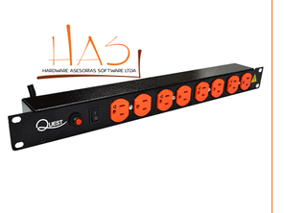 | Multitoma Horizontal de 8 entradas tipo NEMA 5-15R, certificadas UL, que garantizan su funcionalidad y seguridad, cuentan con Breaker de 16 amperios Estructura horizontal en formato de montaje de 19" | Has Ltda | 4 |  |  |  | 420,000 | 1,680,000 | 2515fdb6q6dejgai
 |  |  |  |  |  | 68,682,848 |  |  | 73,320,000

 |  |  |  |  |  |  | TOTAL | 142,002,848

Observaciones: El estudio de mercado se realizó a través de la Tienda Virtual del Estado Colombiano, en la modalidad de Grandes Superficies, consultando a dos proveedores con disponibilidad de los elementos requeridos. Se seleccionaron los valores más favorables para la Entidad, garantizando los principios de transparencia, economía y selección objetiva, conforme a lo establecido en la Ley 80 de 1993, la Ley 1150 de 2007 y el Decreto 1082 de 2015. Los precios fueron verificados directamente en los catálogos vigentes de los proveedores habilitados, en cumplimiento de los lineamientos expedidos por Colombia Compra Eficiente.

